功能测试
ID | 模块 | 优先级 | 测试标题 | 预置条件 | 步骤描述 | 测试数据 | 预期结果 | 测试结果 | 测试人员 | 备注
reg-001 | 注册 | P1 | 注册时不填写手机号，无法注册 | 网络正常 | / | 1.打开浏览器，输入测试服务地址:localhost 2.进入help项目，填写注册数据 | 无法注册，并提示请填写改字段 | 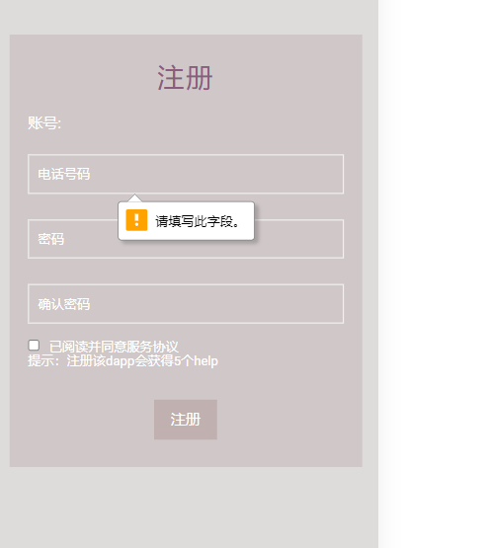 | 邱悦/陆玉萍 | pass
reg-002 |  | P1 | 注册时用同一个手机号注册，无法注册 | 网络正常 | / | 1.打开浏览器，输入测试服务地址:localhost 2.进入help项目，填写同一个手机号注册 | 无法注册，并提示该账号已存在 | 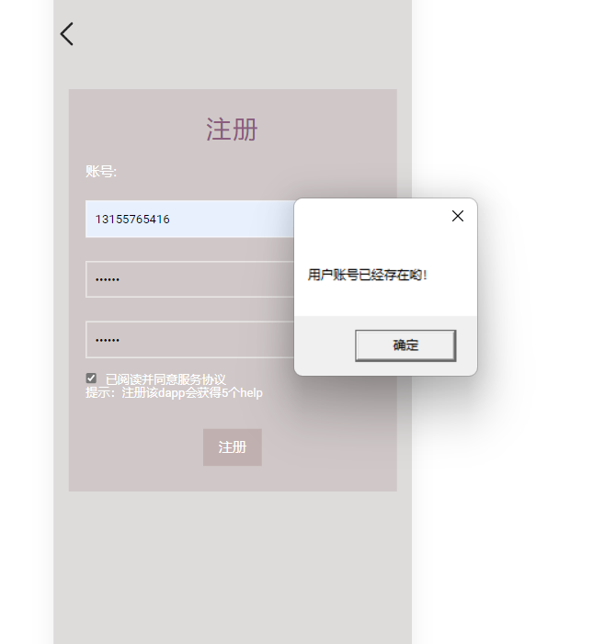 | 邱悦/陆玉萍 | pass
reg-003 |  | P1 | 注册时用同一个metamask账号注册，无法注册 | 网络正常 | / | 1.打开浏览器，输入测试服务地址:localhost 2.进入help项目，用同一个metamask账号注册 | 无法注册，合约会报错 | 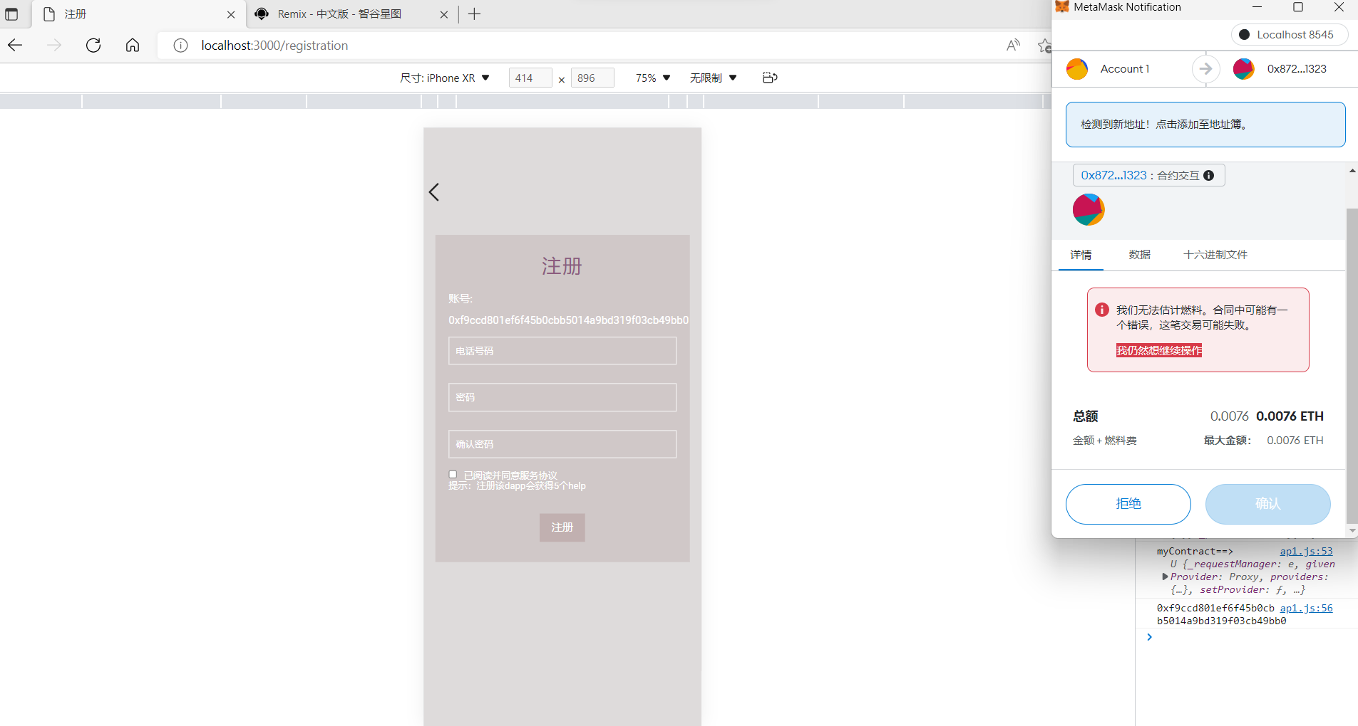 | 邱悦/陆玉萍 | pass
log-004 | 登入 | P1 | 登入时不填写手机号，无法登入 | 网络正常 | / | 1.打开浏览器，输入测试服务地址:localhost 2.进入help项目，填写登入数据 | 无法登入 | 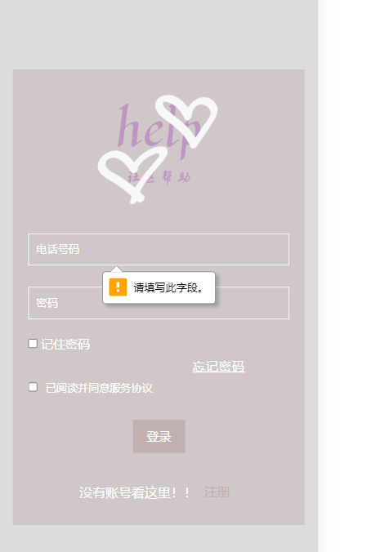 | 邱悦/陆玉萍 | pass
log-005 |  | P1 | 登入时填写密码错误，无法登入 | 网络正常 | / | 1.打开浏览器，输入测试服务地址:localhost 2.进入help项目，填写登入密码 | 无法登入 | 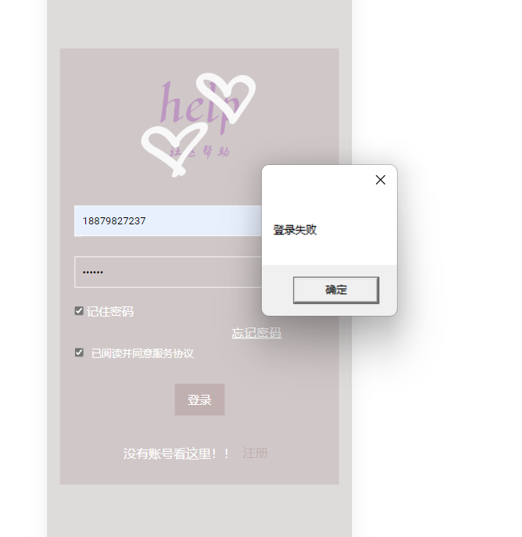 | 邱悦/陆玉萍 | pass
log-006 |  | P1 | 没有注册账号，无法登入 | 网络正常 | / | 1.打开浏览器，输入测试服务地址:localhost 2.进入help项目，不注册直接登入 | 无法登入 |  | 邱悦/陆玉萍 | pass
fabu-007 | 发布 | P1 | 登入进入help项目，不填写发布信息，无法发布 | 登入成功 | / | 1.打开浏览器，输入测试服务地址:localhost 2.进入help项目，跳转发布页面 3.不填写发布信息，直接点击发布 | 会出现提示，并无法发布 | 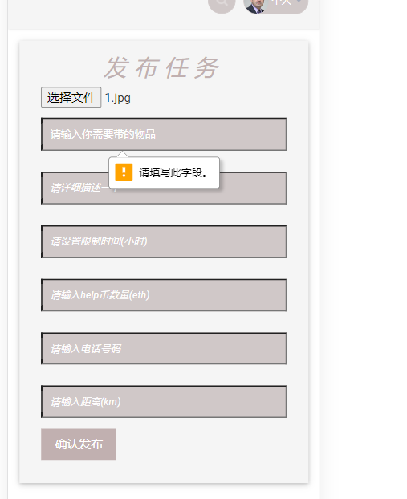 | 邱悦/陆玉萍 | pass
fabu-008 |  | P1 | 登入进入help项目，填写部分信息，无法发布 | 登入成功 | / | 1.打开浏览器，输入测试服务地址:localhost 2.进入help项目，跳转发布页面 3.填写部分发布信息，然后点击发布 | 发布失败 | 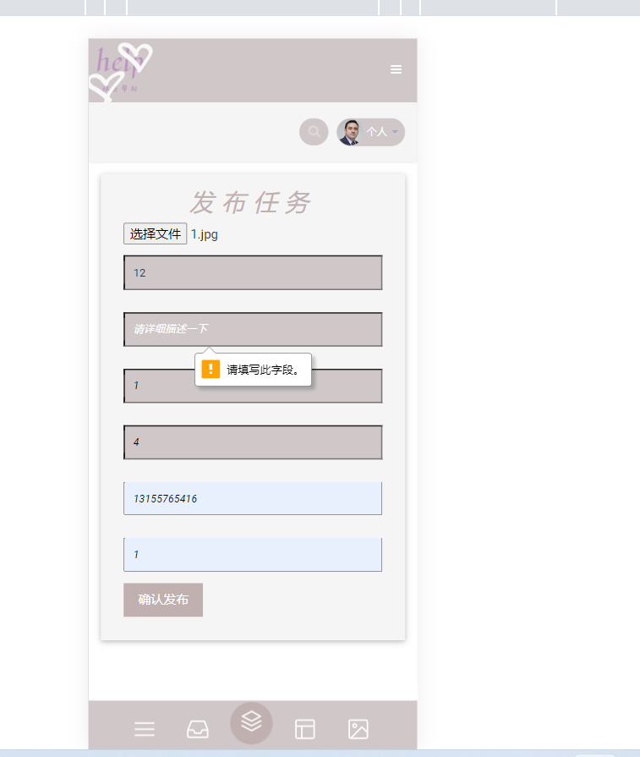 | 邱悦/陆玉萍 | pass
fabu-009 |  | P1 | 登入进入help项目，填写完整信息，发布成功 | 登入成功 | / | 1.打开浏览器，输入测试服务地址:localhost 2.进入help项目，跳转发布页面 3.正常填写发布信息，然后点击发布 | 发布成功 | 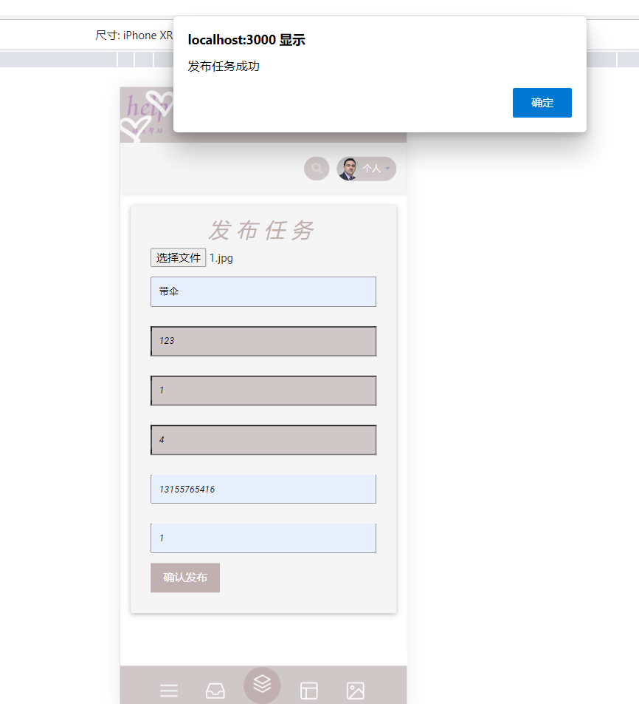 | 邱悦/陆玉萍 | pass
jd-010 | 接单 | P1 | 登入进入help项目，发布成功后，错误地任务号进行接单，接单失败 | 登入成功 | / | 1.打开浏览器，输入测试服务地址:localhost 2.进入help项目，成功发布，跳转接单页面 3.填写不相对应的接单任务号 | 接单失败 | 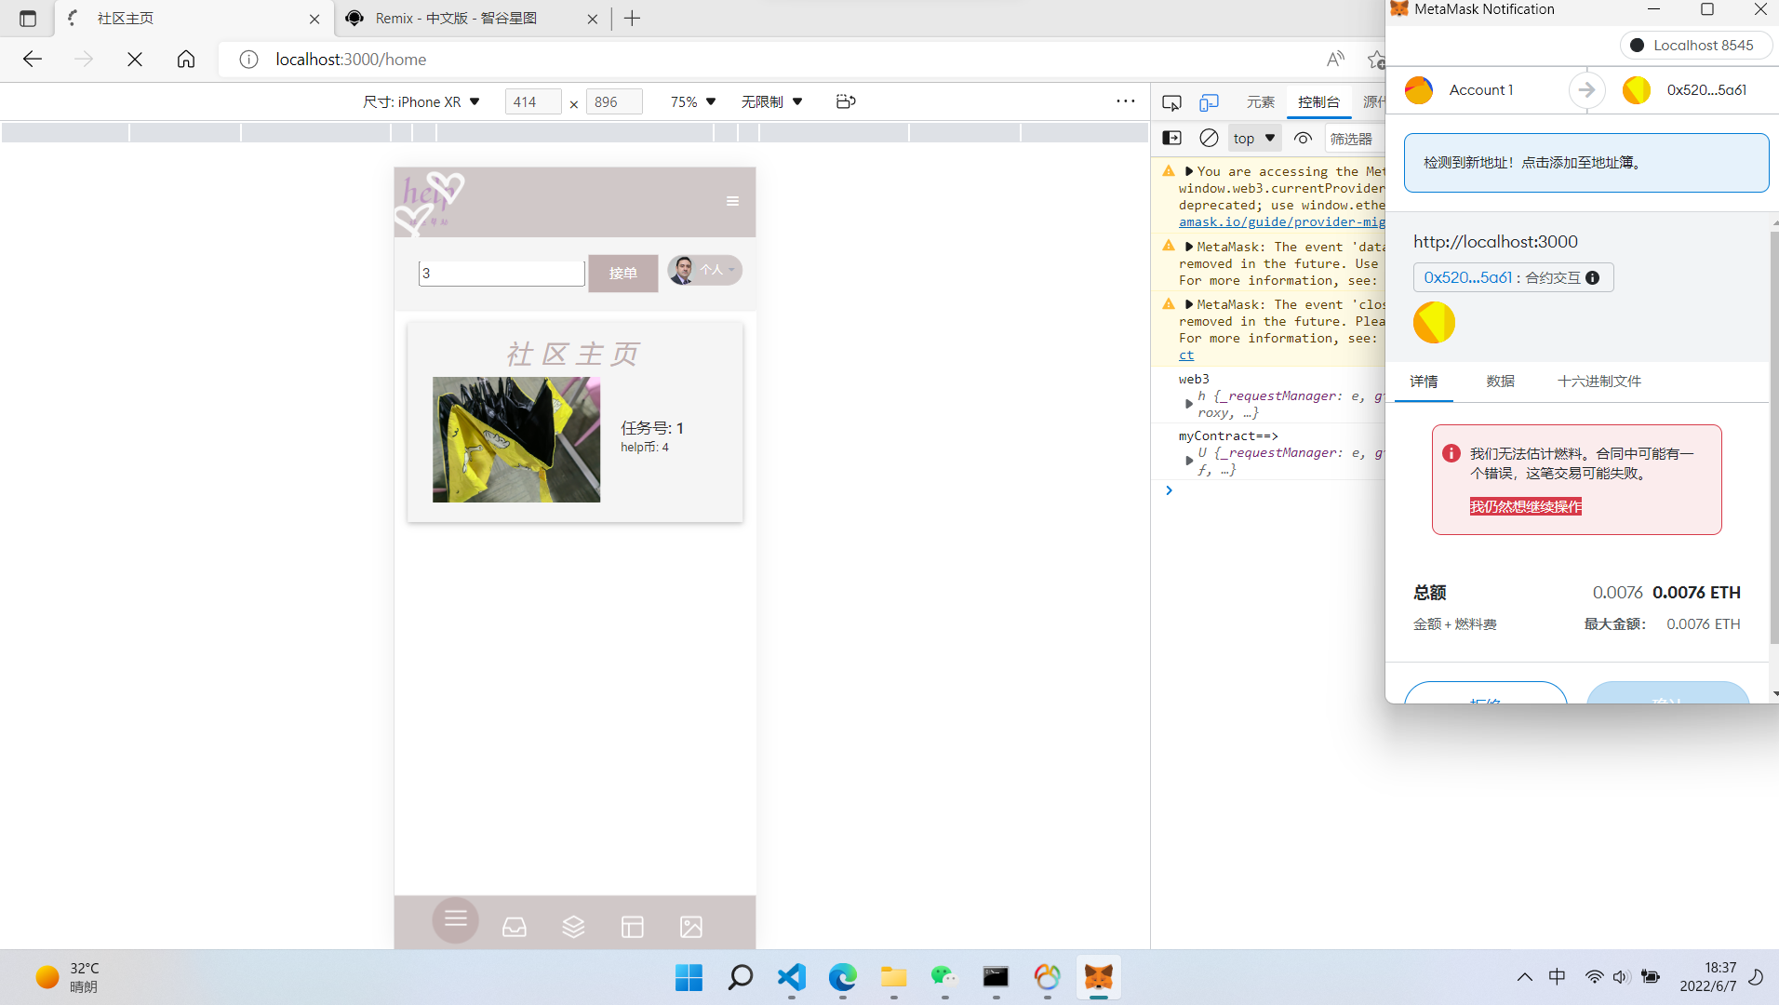 | 邱悦/陆玉萍 | pass
jd-011 |  | P1 | 登入进入help项目，发布成功后，正常接单，接单成功 | 登入成功 | / | 1.打开浏览器，输入测试服务地址:localhost 2.进入help项目，成功发布，跳转接单页面 3.填写相对应的接单任务号 | 接单成功 | 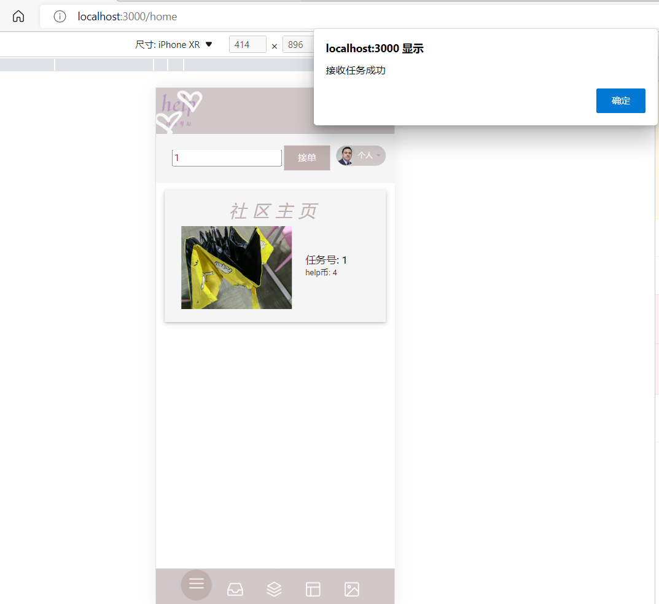 | 邱悦/陆玉萍 | pass
jd-012 |  | P1 | 登入进入help项目，发布成功后，接单成功后，任务集合页面会出现未完成提示 | 登入成功 | / | 1.打开浏览器，输入测试服务地址:localhost 2.进入help项目，成功发布，成功接单 3.跳转任务集合页面，会出现提示 | 任务集合页面展示成功 | 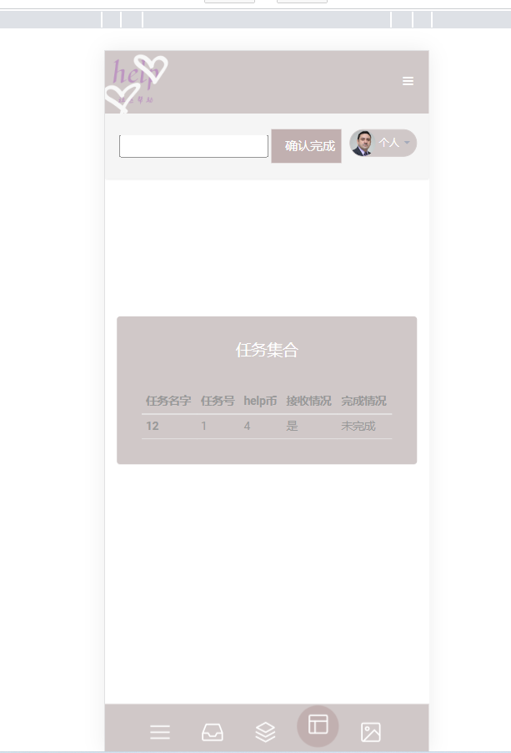 | 邱悦/陆玉萍 | pass
jd-013 |  | P1 | 登入进入help项目，发布成功后，接单成功后， 在任务集合页面用错误的任务号去点击完成按钮，会报错 | 登入成功 | / | 1.打开浏览器，输入测试服务地址:localhost 2.进入help项目，成功发布，跳转接单页面，进入任务集合页面 3.填写不相对应的任务号，会出现错误 | 会出现错误 | 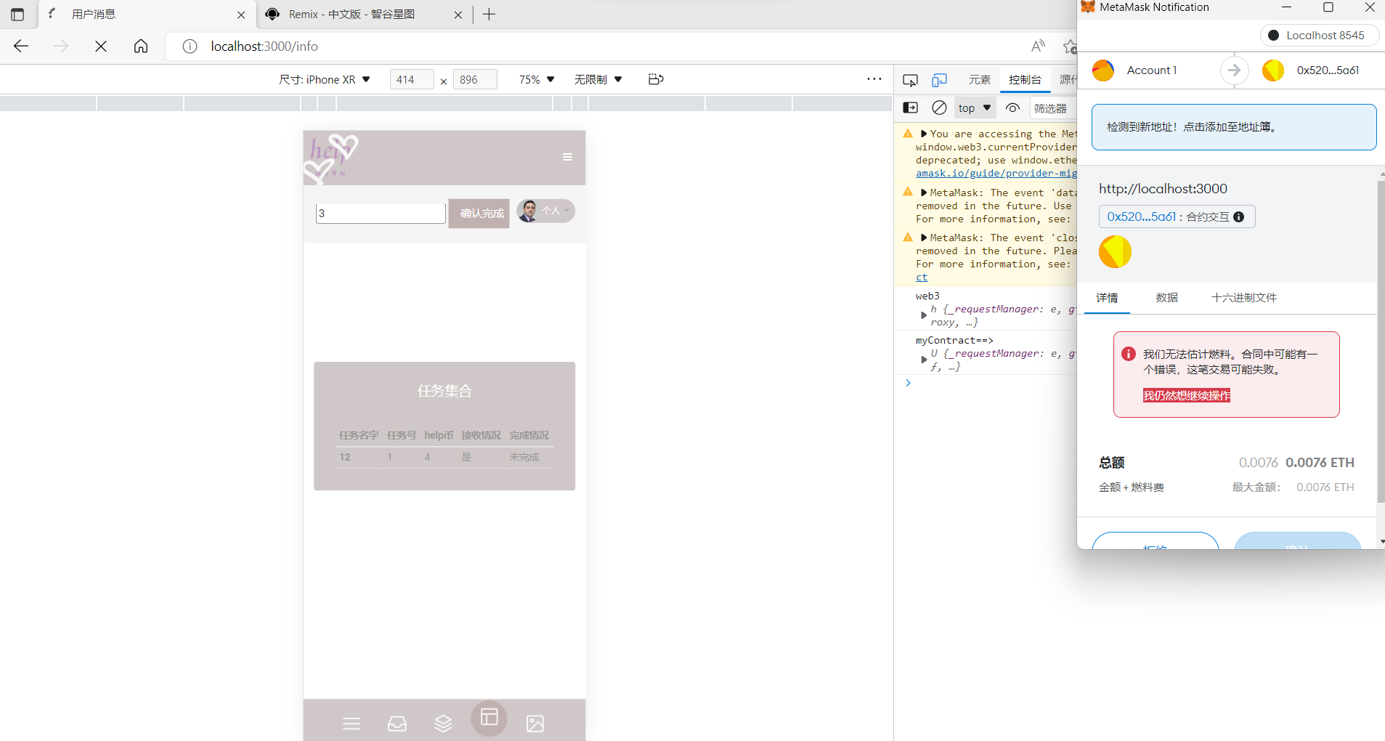 | 邱悦/陆玉萍 | pass
jd-014 |  | P1 | 登入进入help项目，发布成功后，接单成功后， 在任务集合页面用正确的任务号去点击完成按钮，正常完成 | 登入成功 | / | 1.打开浏览器，输入测试服务地址:localhost 2.进入help项目，成功发布，跳转接单页面，进入任务集合页面 3.填写相对应的任务号，确认完成 | 提示确认完成 | 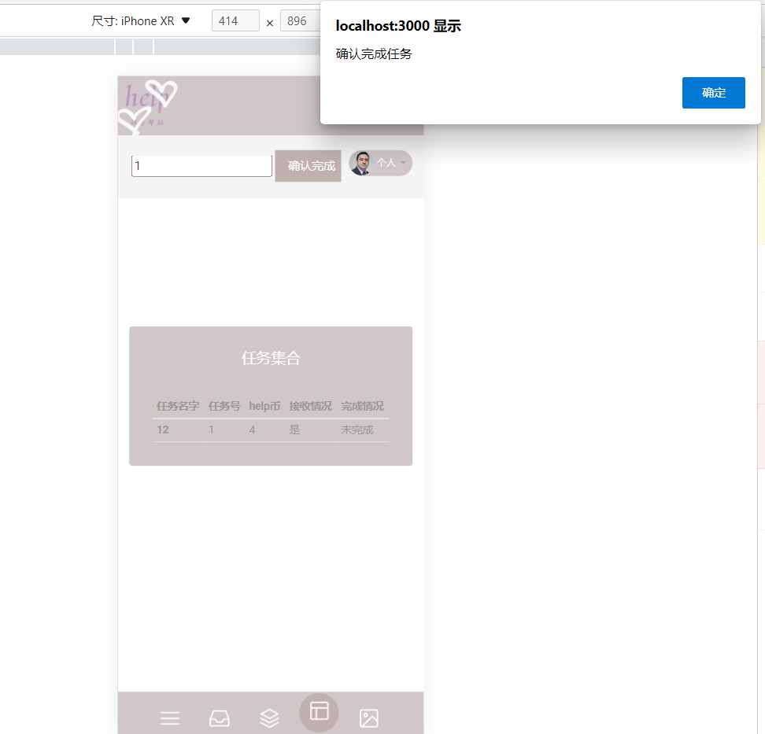 | 邱悦/陆玉萍 | pass
jd-015 |  | P1 | 登入进入help项目，发布成功后，接单成功后， 在任务集合页面用正确的任务号去点击完成按钮，正常完成 刷新任务集合页面，会出现任务已完成提示 | 登入成功 | / | 1.打开浏览器，输入测试服务地址:localhost 2.进入help项目，成功发布，跳转接单页面，进入任务集合页面 3.填写相对应的任务号，确认完成 4.刷新任务集合页面 | 成功展示相对应的数据 | 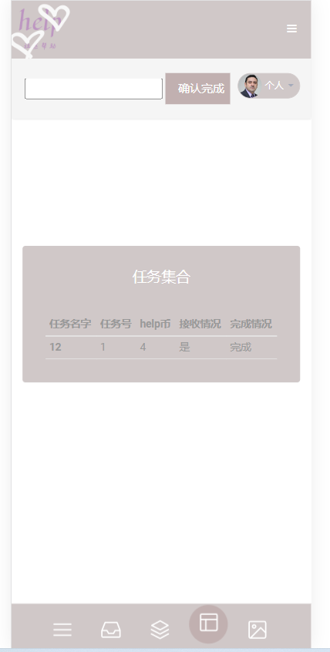 | 邱悦/陆玉萍 | pass
xx-016 | 信息 | p1 | 登入进入help项目，点击进入个人信息页面，点击余额查询 ，会正常出现metamask账号相对应的余额 | 登入成功 | / | 1.打开浏览器，输入测试服务地址:localhost 2.进入个人信息页面，点击余额查询 | 成功查询出余额 | 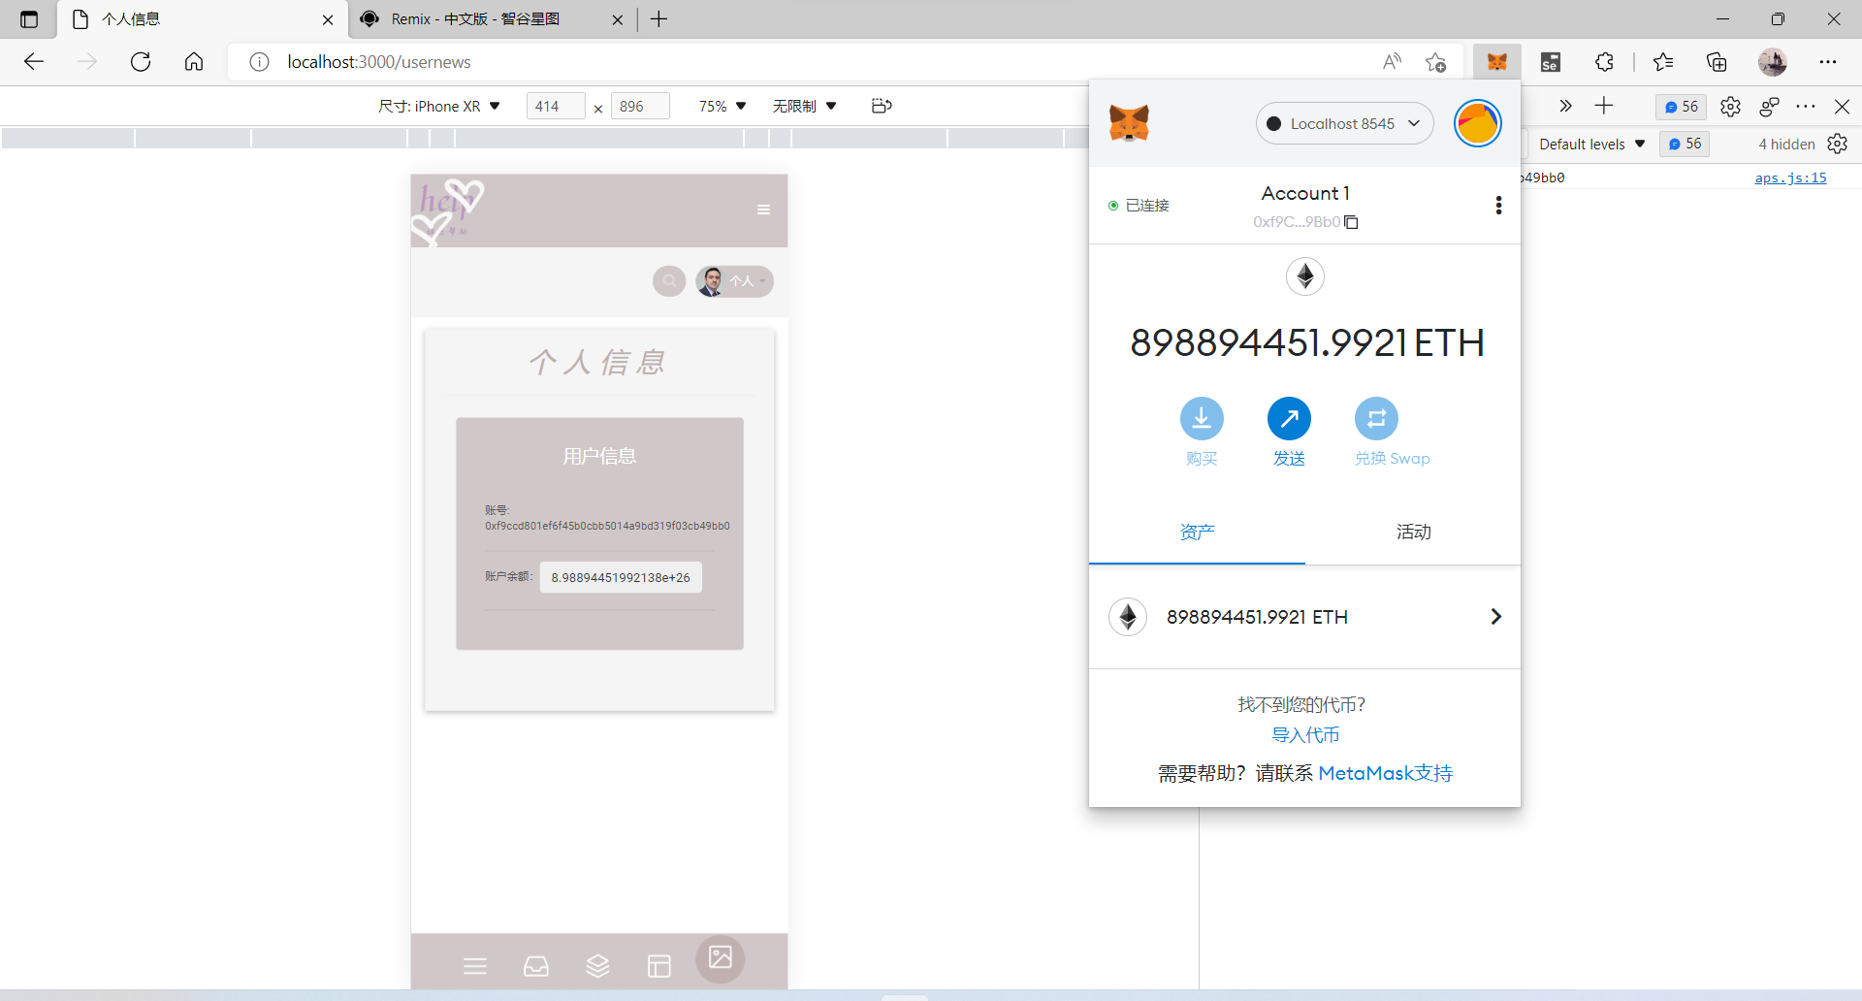 | 邱悦/陆玉萍 | pass
gly-017 | 管理员 | p1 | 登入后台管理员页面，对admin账号进行删除，会出现错误提示 | 登入成功 | / | 1.打开浏览器，输入测试服务地址:localhost 2.登入管理员页面，对admin账号进行删除 | 删除失败 | 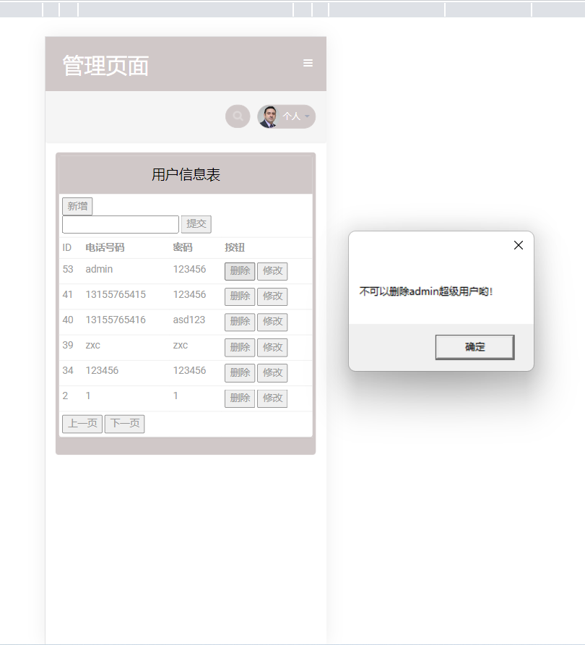 | 邱悦/陆玉萍 | pass
gly-018 |  | p1 | 登入后台管理员页面，对admin账号进行修改，会出现错误提示 | 登入成功 | / | 1.打开浏览器，输入测试服务地址:localhost 2.登入管理员页面，对admin账号进行修改 | 修改失败 | 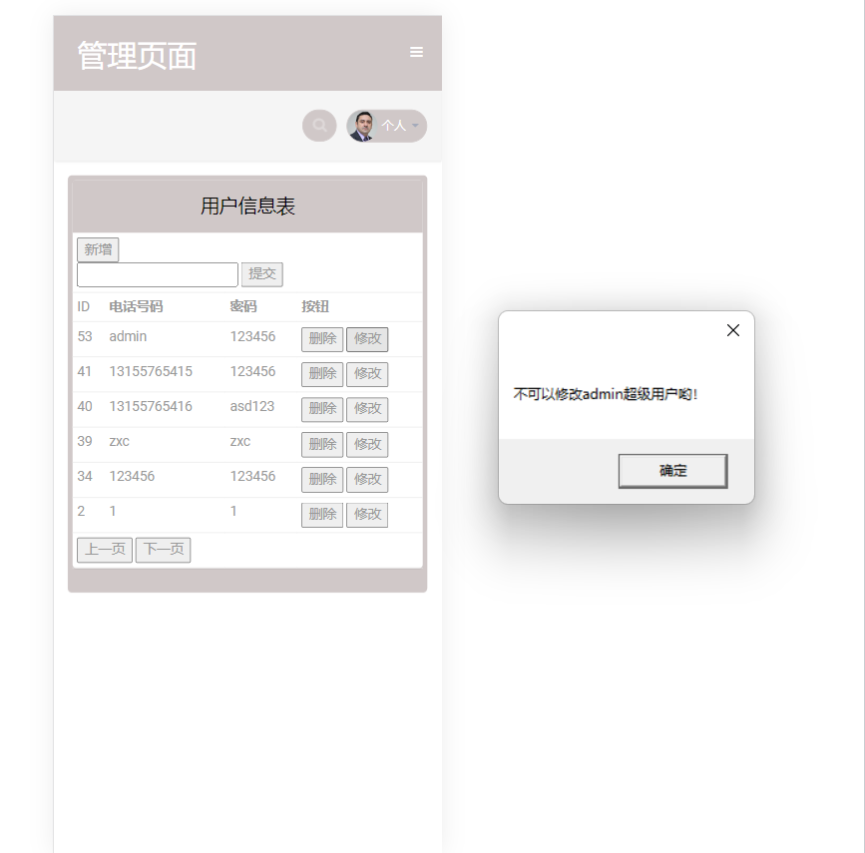 | 邱悦/陆玉萍 | pass
gly-019 |  | p1 | 登入后台管理员页面，对用户表进行操作，可以进行分页 | 登入成功 | / | 1.打开浏览器，输入测试服务地址:localhost 2.登入管理员页面，对用户表进行操作分页 | 可以分页 | 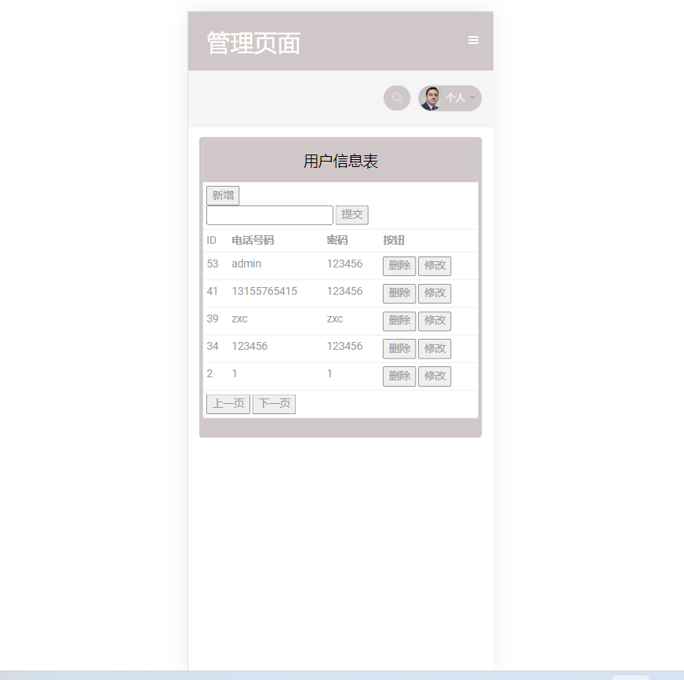 | 邱悦/陆玉萍 | pass
gly-020 |  | p1 | 登入后台管理员页面，对用户表进行添加 | 登入成功 | / | 1.打开浏览器，输入测试服务地址:localhost 2.登入管理员页面，对用户表进行增加 | 成功添加111用户 | 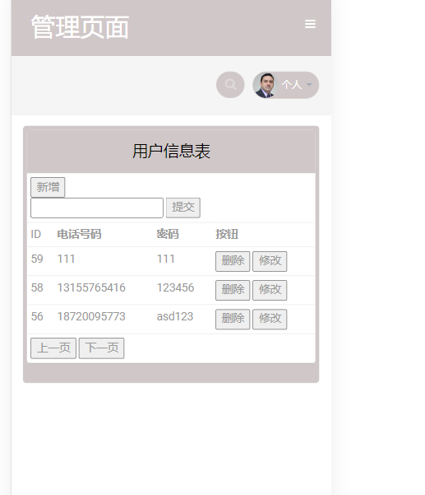 | 邱悦/陆玉萍 | pass
gly-021 |  | p1 | 登入后台管理员页面，对用户表的同一个账号添加 | 登入成功 | / | 1.打开浏览器，输入测试服务地址:localhost 2.登入管理员页面，添加同一个用户111 | 添加失败 | 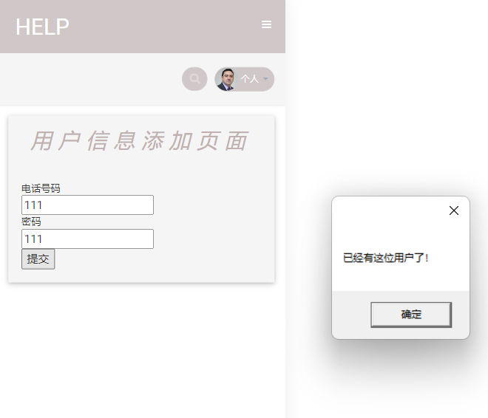 | 邱悦/陆玉萍 | pass
gly-022 |  | p1 | 登入后台管理员页面，对用户表进行操作，进行批阅 | 登入成功 | / | 1.打开浏览器，输入测试服务地址:localhost 2.登入管理员页面，对用户表进行批阅 | 批阅成功 | 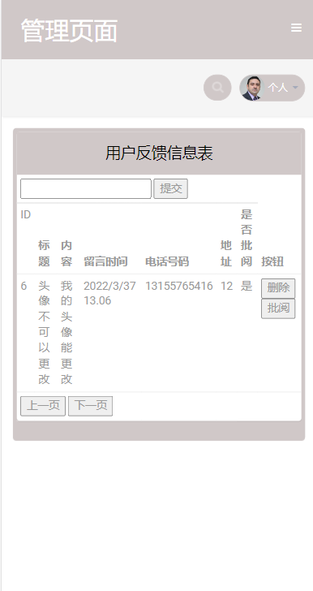 | 邱悦/陆玉萍 | pass

